상품제안서
비엔느 헤라텀블러 300ml | 상품코드: S06171

 |  |  |  |  |  |  | 02-713-8555 | www.synergygift.co.kr
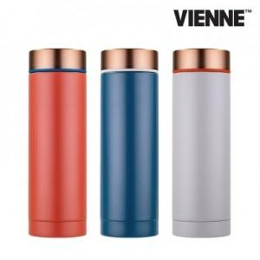

【상세/제작정보】

【인쇄/포장옵션】 | 실크, 레이저 / 포장지포장

【공급단가】 | 수량 | 50~ | 100~ | 500~ | 1,000~ | 2,000~
*VAT별도 | 오렌지 | 7,930원 | 7,800원 | 7,620원 | 7,320원 | 7,010원
 | 네이비 | 7,930원 | 7,800원 | 7,620원 | 7,320원 | 7,010원
 | 그레이 | 7,930원 | 7,800원 | 7,620원 | 7,320원 | 7,010원

【상품 URL】 | https://www.synergygift.co.kr:443/src/goods_detail.php?gdno=14507

